售卖表
行序 | 名称 | 购买日 | 型号 | 数量 | 折旧值 | 图片 | 备注
1 | 圆柱型空调柜机（老式） |  | 大3匹 | 1 | 0 |  | 留给下一家租户
2 | 挂机-TCL | 2024.1 | 大1.5匹 | 1 | 800 | 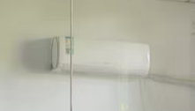 | 留给下一家租户
3 | 门禁机 | 2024.1 |  | 1 | 400 | 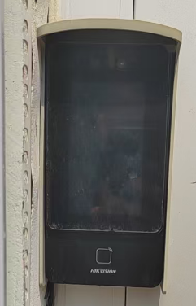 | 留给下一家租户
5 | 小茶桌-红色 |  |  | 1 | 150 | 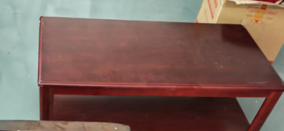 | 留给下一家租户
6 | 黑色沙发-单人 |  |  | 1 |  | 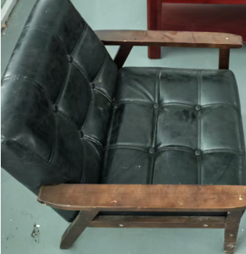 | 留给下一家租户
7 | 黑色沙发-双人 |  |  | 1 |  | 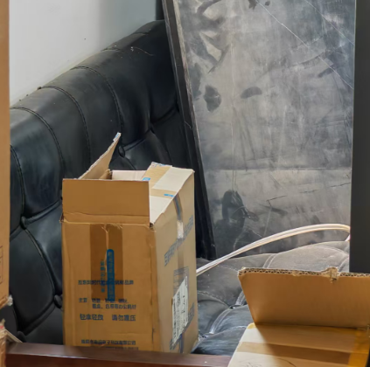 | 留给下一家租户
8 | 工位-大 |  |  | 5 | 100 | 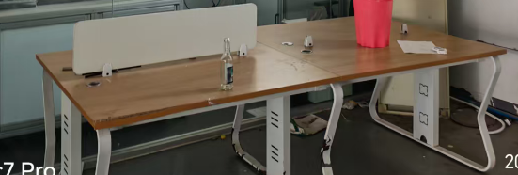 | 留给下一家租户
9 | 工位桌 |  |  | 1 | 50 | 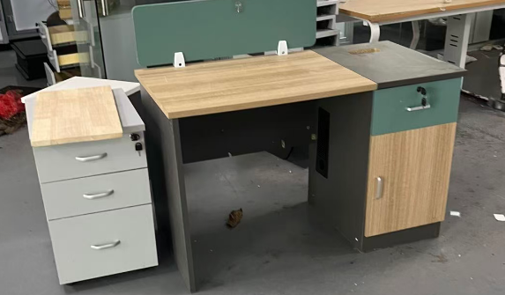 | 留给下一家租户
9 | 37号房间 | 2024.1 |  | 1 | 租给4k | 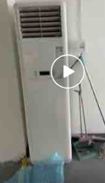 | 4k留用

交接表
序号 | 登记时间 | 物品名称 | 图片 | 移送 |  | 接收
 |  |  |  | 数量 | 办理人 | 数量 | 办理人
1 |  | 显示屏 |  | 1 | 4K
2 |  | 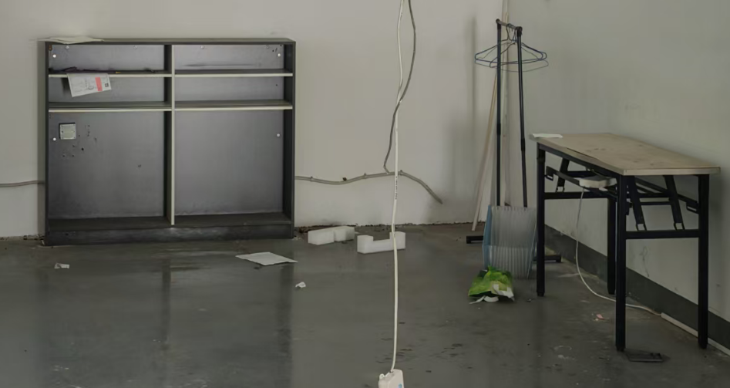 架子 |  | 2 | 不搬
3 |  | 工作台-绿色 | 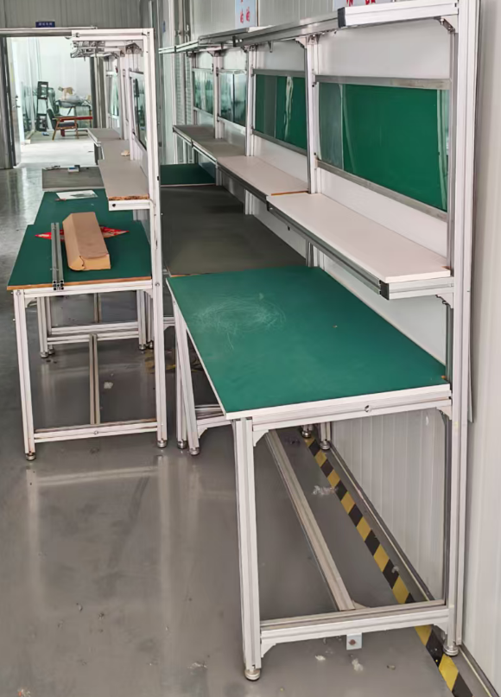 | 7
4 |  | 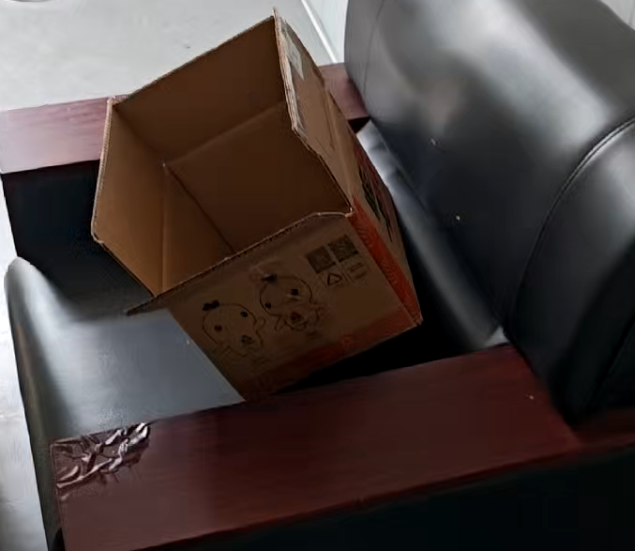 单人沙发 |  | 1 | 不搬
5 |  | 双人沙发 | 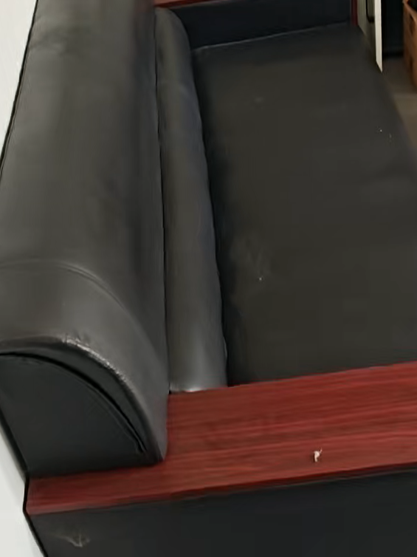 | 1 | 不搬
6 |  | 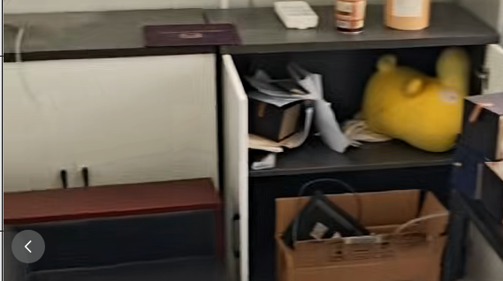 储物台 |  | 1
7 |  | 黑色茶几 | 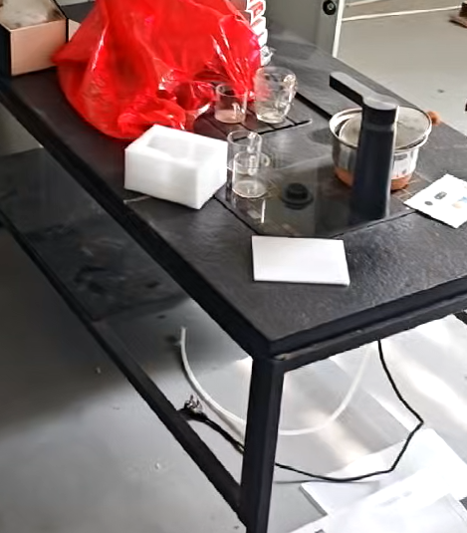 | 1 | 不搬
8 |  | 置物架 | 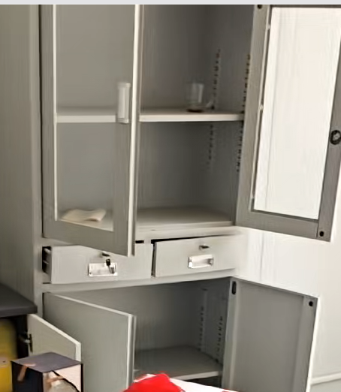 | 1 | 不搬
9 |  | 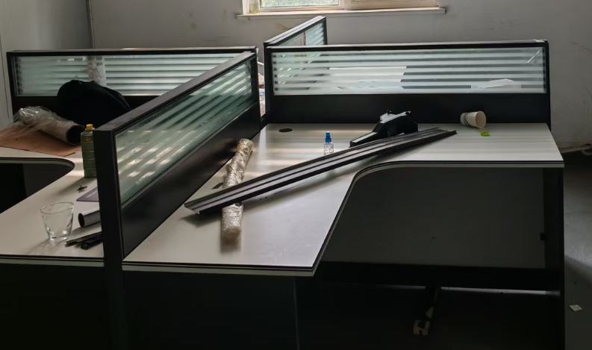 工作卡座 |  | 4 | 不搬
10 |  | 置物架 | 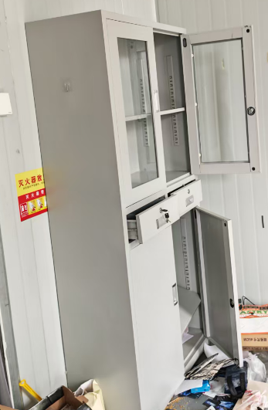 | 1 | 不搬
11 |  | 置物架 | 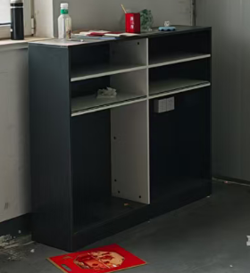 | 1 | 不搬
12 |  | 变速器总成 | 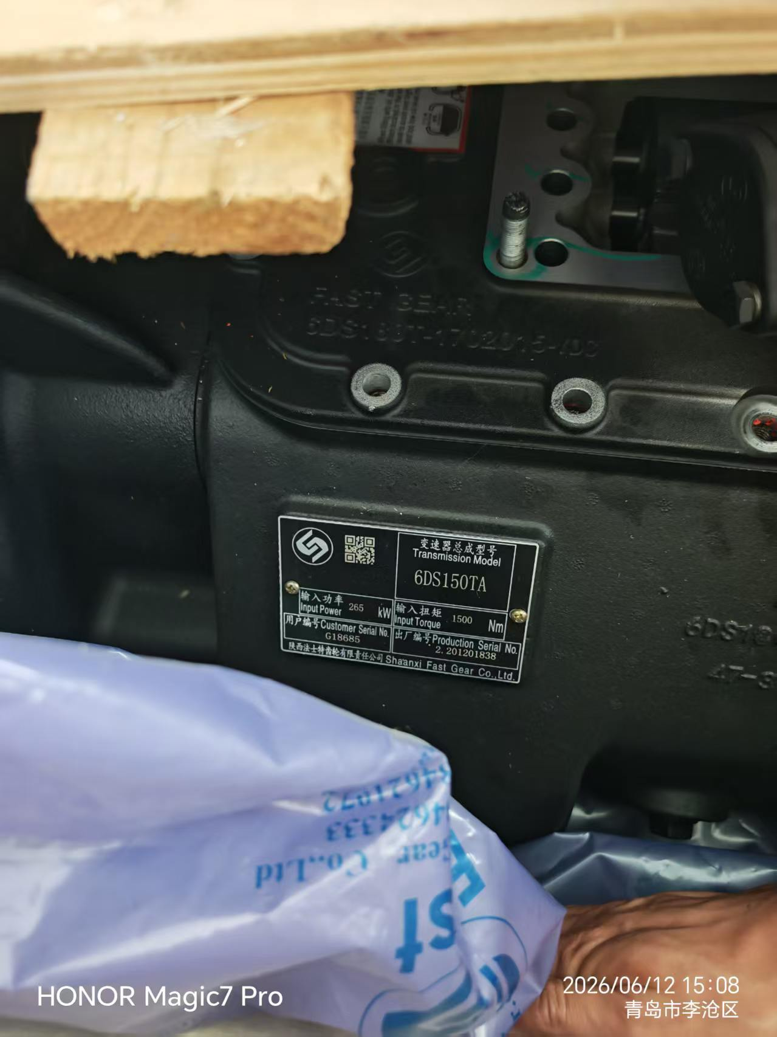 | 1
13 |  | 对讲机 | 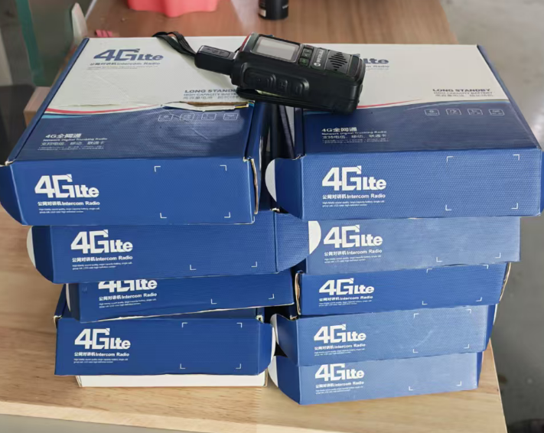 | 11 | 单部长
14 |  | 净饮机 | 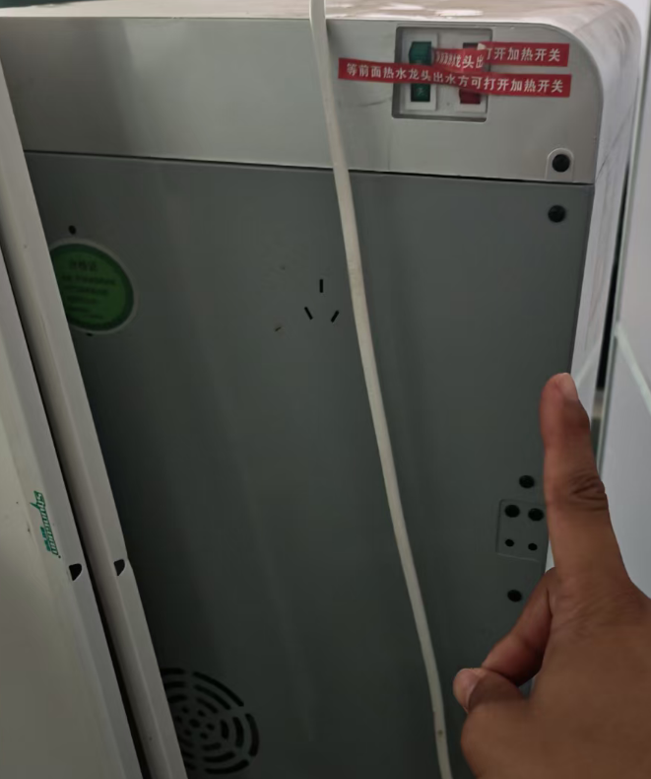 | 1 | 4K
15 |  | 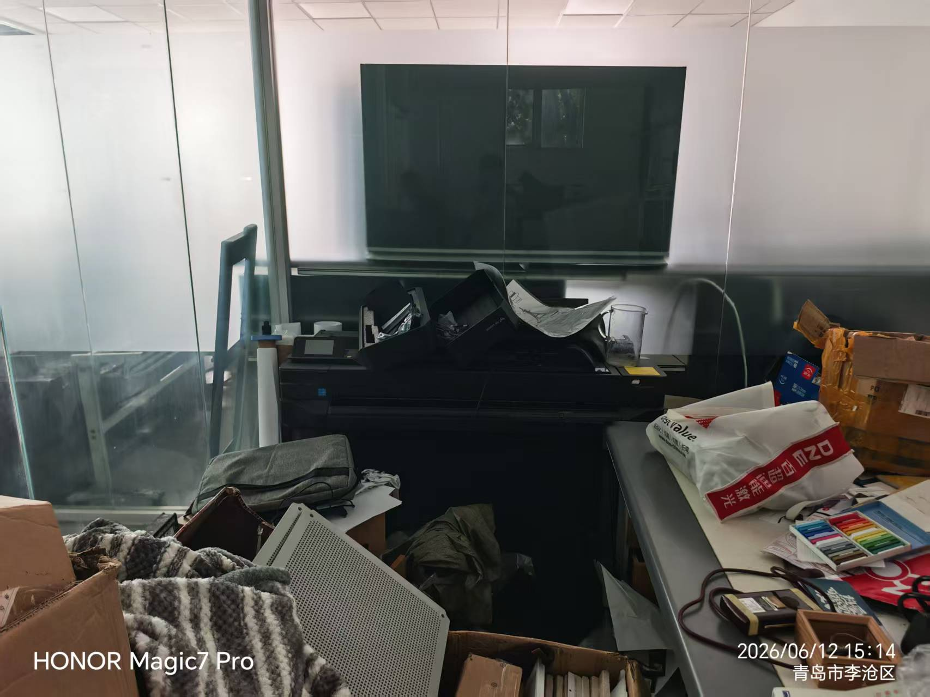 操作台-黑色 |  | 1
16 |  | 操作台-绿色 | 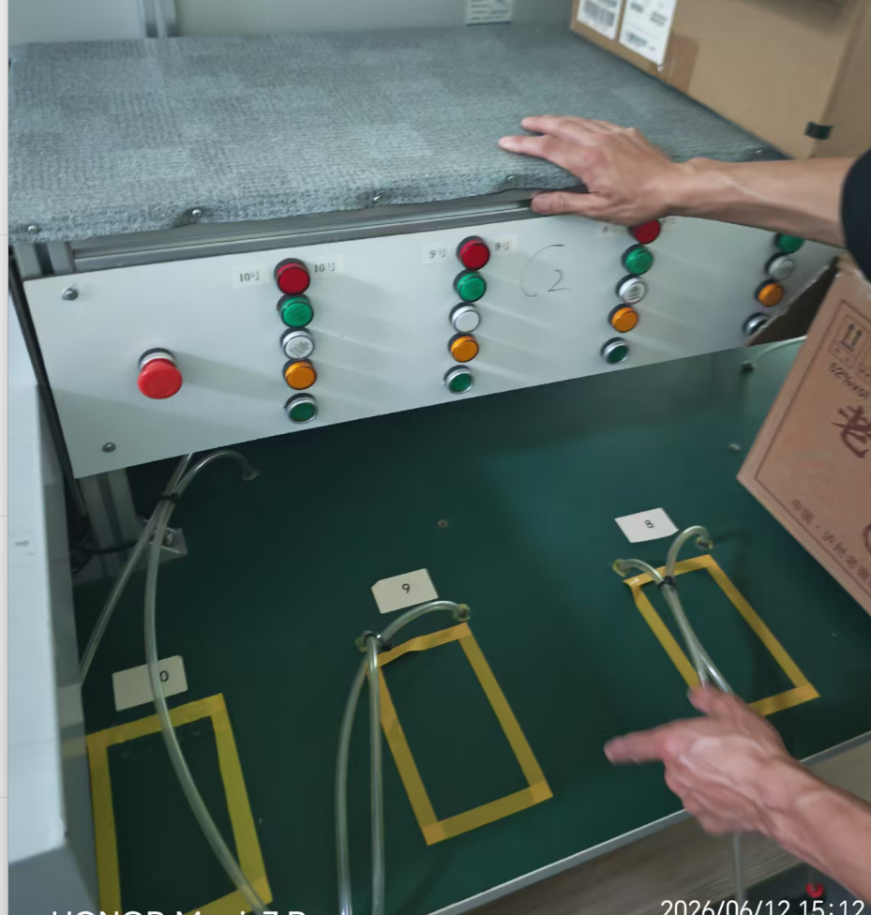 | 2
17 |  | 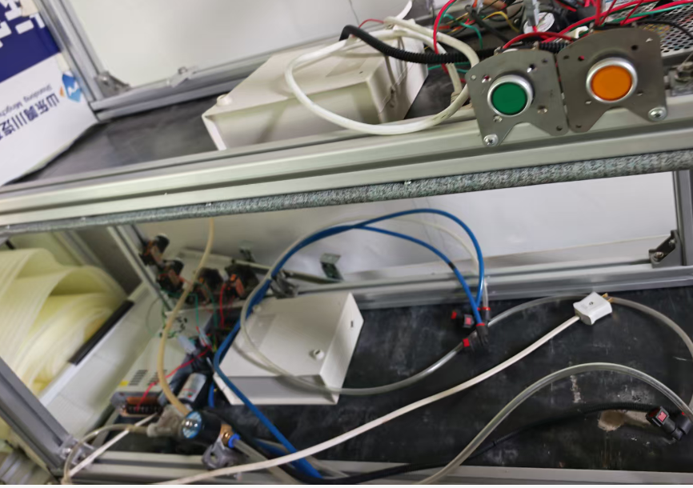 操作台-白色 |  | 2
18 |  | 操作台-白色 | 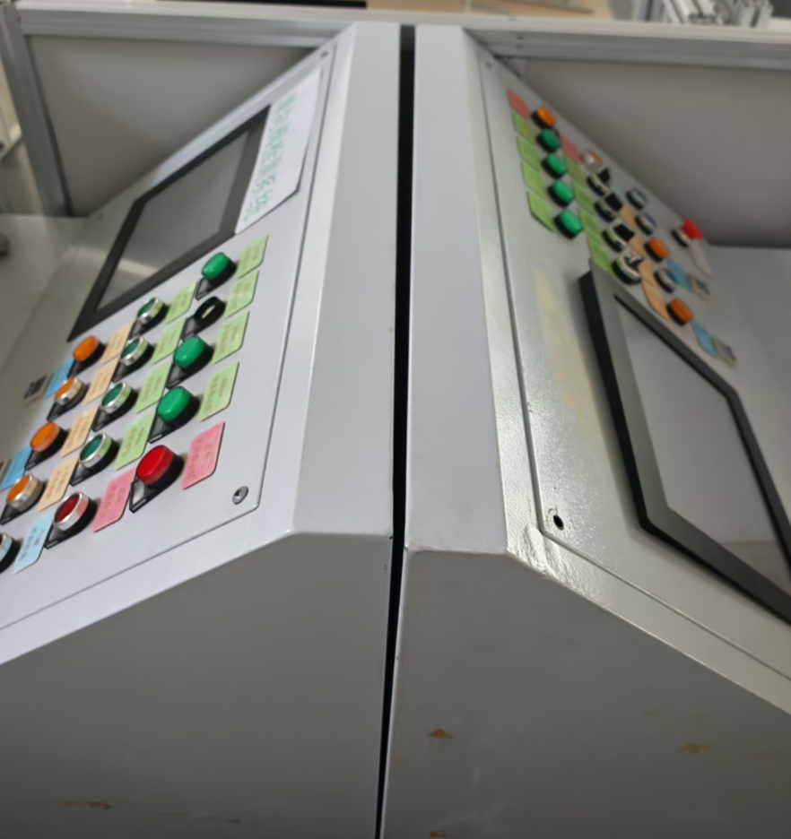 | 2
18 |  | 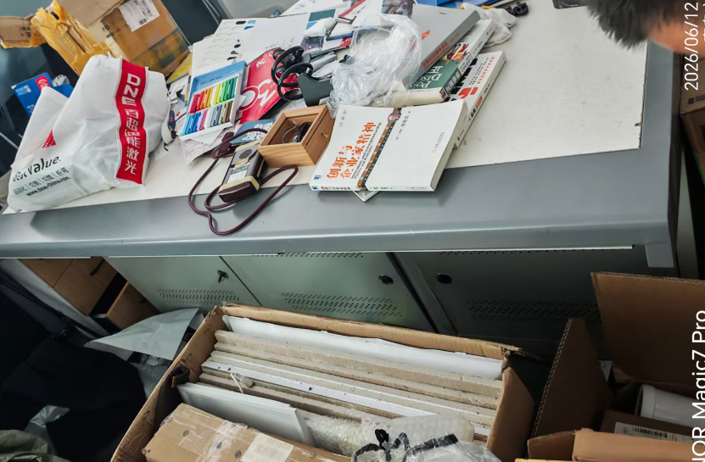 工作台 |  | 1
18 |  | 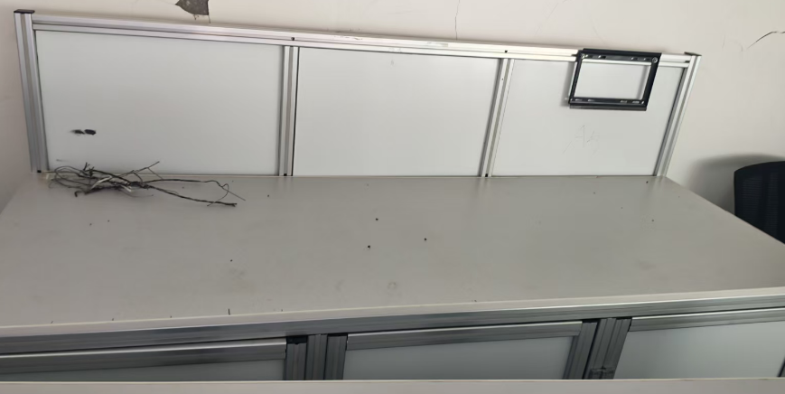 办公台 |  | 5
18 |  | 白板 | 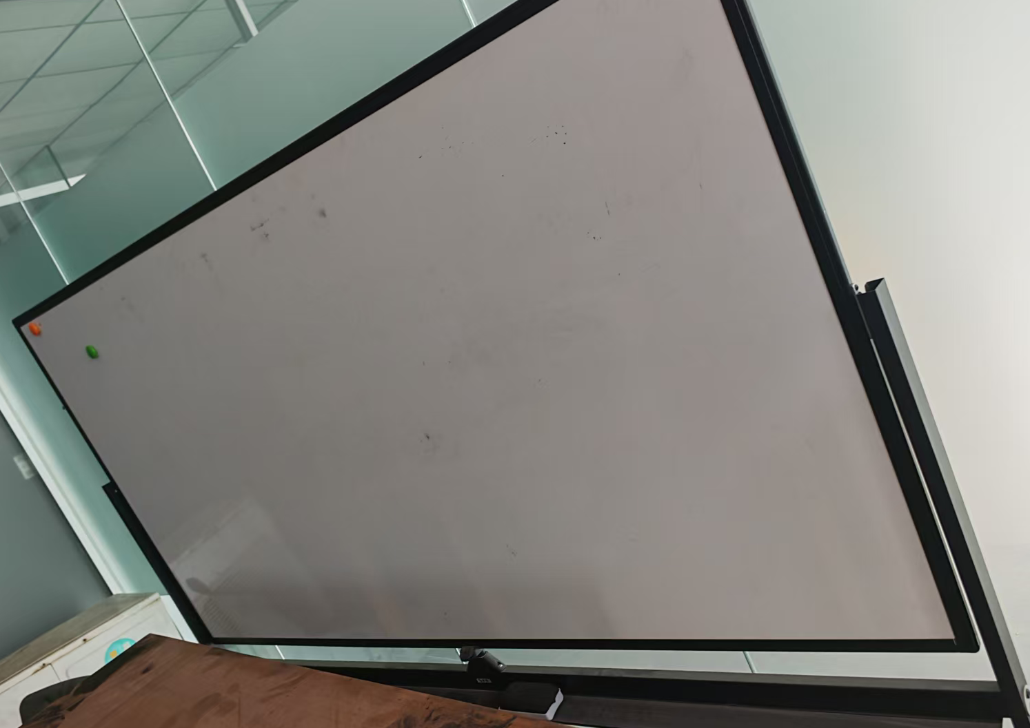 | 1 | 4K
18 |  | 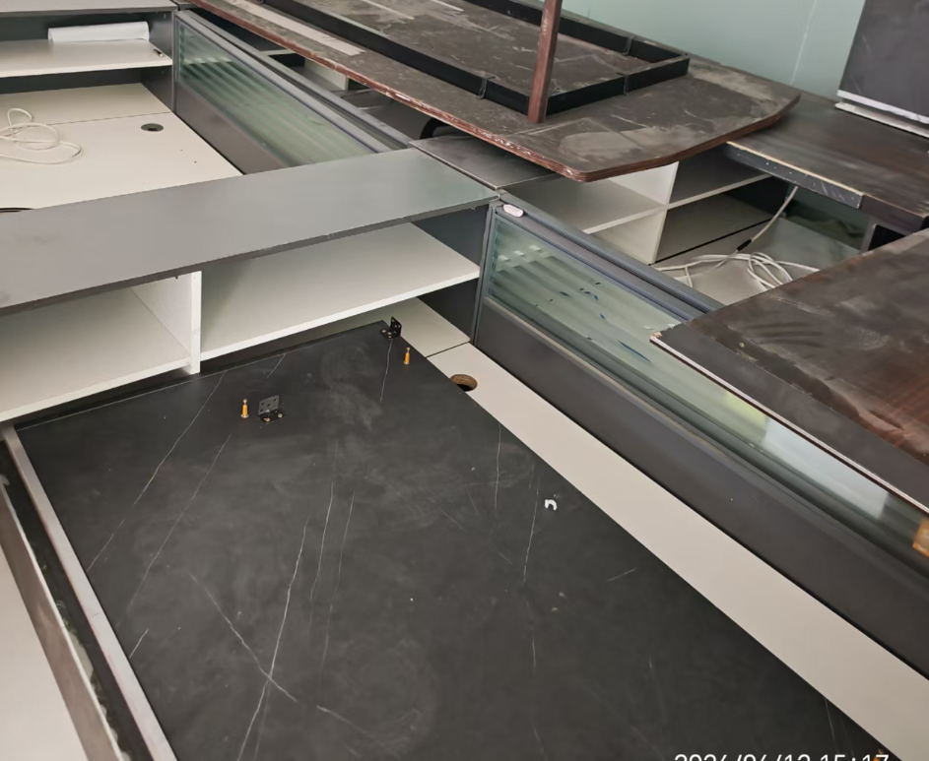 卡座-带储物格 |  | 4
18 |  | 老板台 |  | 1
18 |  | 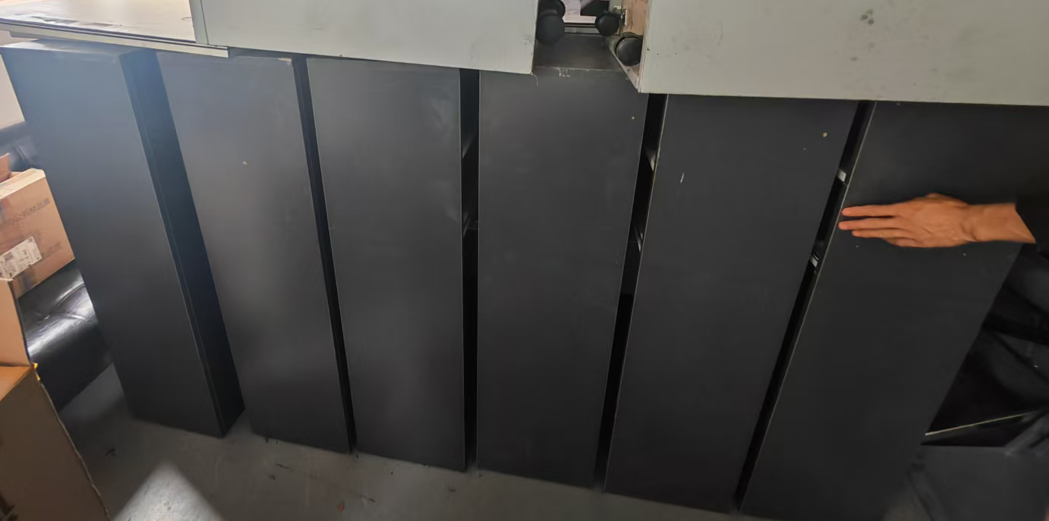 储物格 |  | 16
18 |  | 主机-黑色 | 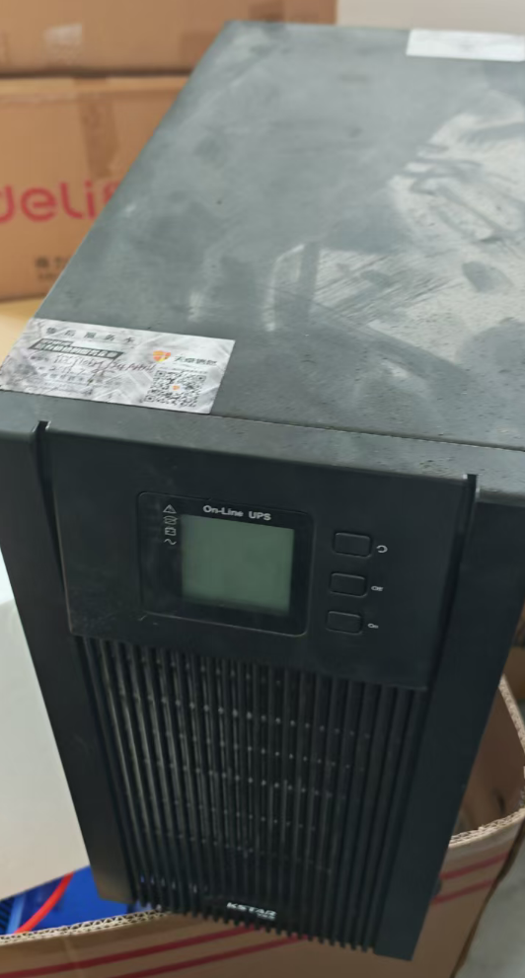 | 1 | 三楼
18 |  | 显示器-未开封 | 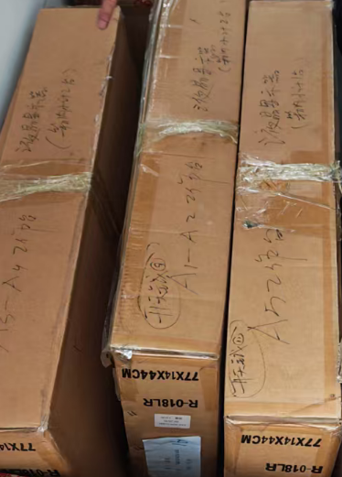 | 3箱子 | 三楼
18 |  | 已开封箱子-设备？ | 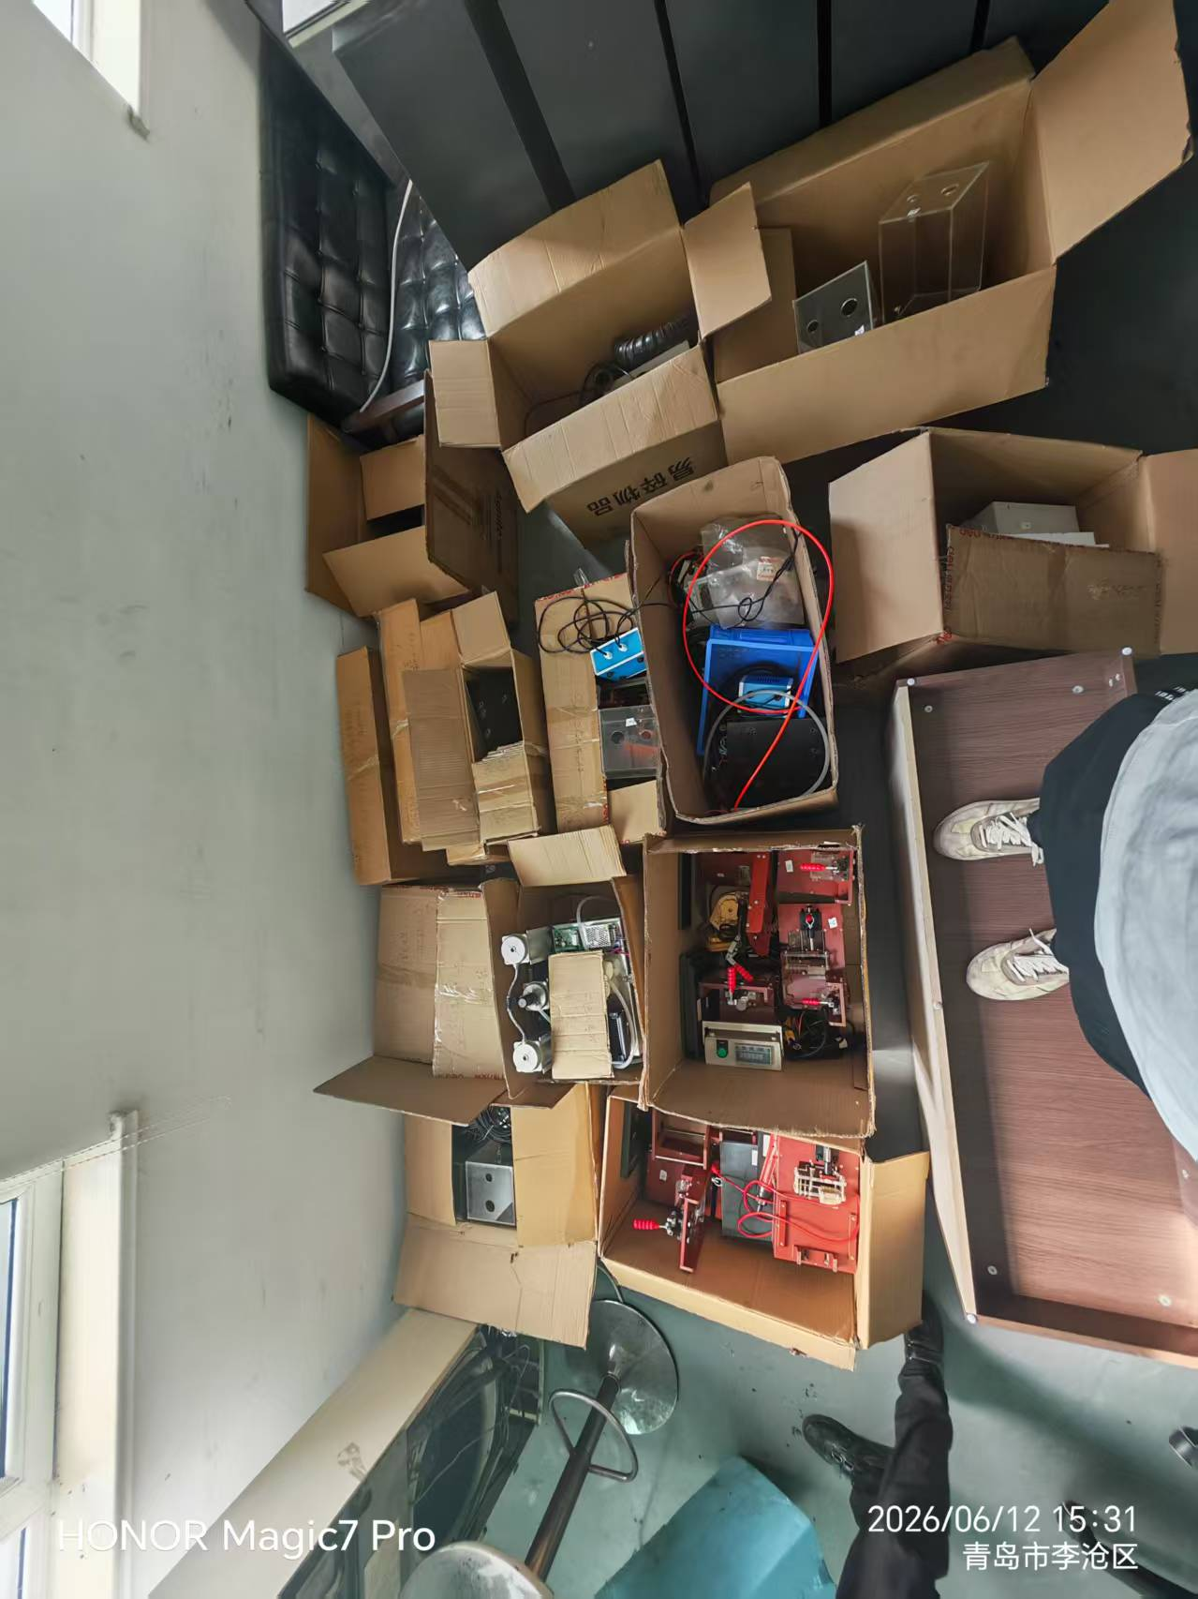 | 12 | 旎旎
18 |  | 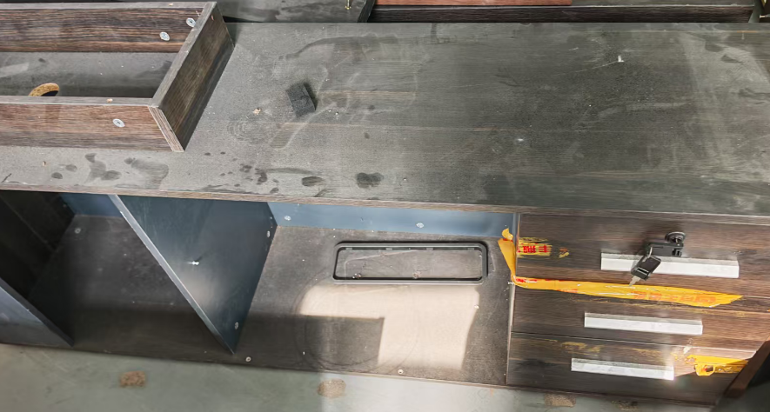 储物台-棕色 |  | 1
18 |  | 抽屉 | 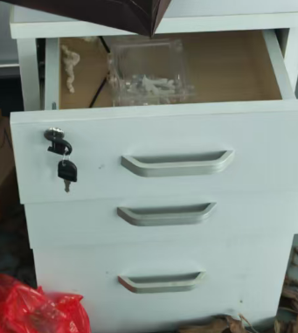 | 18

